对账
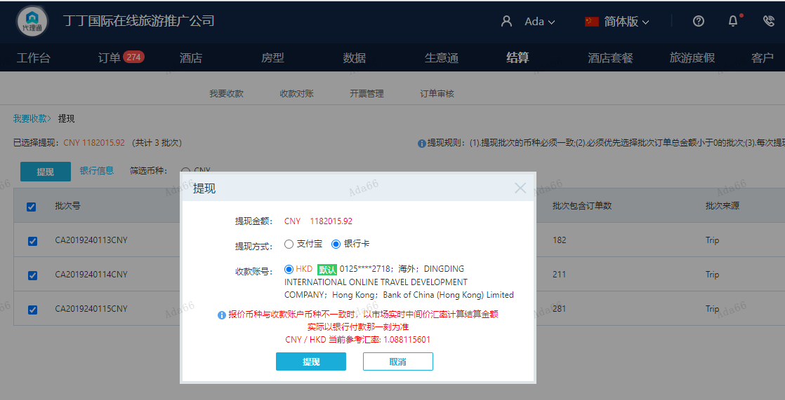
订单号 | 入住日期 | 离店日期 | 应收 |  |  |  | ，
999229403745356 | 2024-01-11 | 2024-01-12 | 99.92 | 100.00 | 4458966 | -0.08 | ，4458966 | 直采
999229409039744 | 2024-01-10 | 2024-01-12 | 2654 | 2704 | 4466018 | -50 | ，4466018 | 直采 | 4466018 出入账不变，另建工单收款50RMB（补款单999229479231545）
999229452127751 | 2024-01-10 | 2024-01-12 | 7374 | 7734.00 | 4526270 | -360 | ，4526270 | 直采 | 4526270 出入账不变，另建工单收款360RMB， 补款单999229455872962
999229455872962 | 2024-01-10 | 2024-01-12 | 360 | #N/A | 4526270 | #N/A | ，4526270 | 直采 | 4526270 出入账不变，另建工单收款360RMB， 补款单999229455872962
999229479231545 | 2024-01-10 | 2024-01-12 | 50 | #N/A | 4466018 | #N/A | ，4466018 | 直采 | 4466018 出入账不变，另建工单收款50RMB（补款单999229479231545）
999229463585336 | 2024-01-12 | 2024-01-13 | 100 | #N/A | 4508252 | #N/A | ，4508252 | 直连 | 此单是999229440057872修改名字的补款单。请尽快处理回复。 。
999229467094460 | 2024-01-11 | 2024-01-13 | 2536 | 3036 | 4544656 | -500 | ，4544656 | 直采 | 客人已付500cny, 999229607868785, 烦请跟进，谢谢
999229607868785 | 2024-01-11 | 2024-01-13 | 500 | #N/A | 4544656 | #N/A | ，4544656 | 直采 | 客人已付500cny, 999229607868785, 烦请跟进，谢谢
999229647091782 | 2024-01-12 | 2024-01-13 | 500 | 350.00 | 4585845 | 150 | ，4585845 | 直采 | 4585845+999229647091782此单多收150元待退回
999229419685018 | 2024-01-13 | 2024-01-14 | 752 | 852.00 | 4480687 | -100 | ，4480687 | 直采 | 4480687 出入账不变，另建工单收款 RMB 100，补款单 999229426067438
999229426067438 | 2024-01-13 | 2024-01-14 | 100 | #N/A | 4480687 | #N/A | ，4480687 | 直采 | 4480687 出入账不变，另建工单收款 RMB 100，补款单 999229426067438
999229440057872 | 2024-01-12 | 2024-01-14 | 968 | 1068.00 | 4508252 | -100 | ，4508252 | 直连 | 此单是999229440057872修改名字的补款单。请尽快处理回复。 。
999229556030461 | 2024-01-11 | 2024-01-14 | 2838 | #N/A | 4567054 | #N/A | ，4567054 | #N/A | 已发晓舒
...
 |  |  | 1182015.92

A240116173958481 |  | 5550 | 6039.04
A240116174036481 |  | 1106232.92 | 1203709.3
A240116174104481 |  | 70083 | 76258.4
A24011617422429 |  | 150 | 163.22
CNY / HKD 当前参考汇率: 1.088115601 |  | 1182015.92 | 1286169.96
总计： 1182015.92 CNY/ 1286169.96 HKD

